界面&功能
界面相关 |  |  |  |  | 功能规则

1
2
 | 功能入口
 | 主界面福利大厅按钮
 | 在线奖励界面
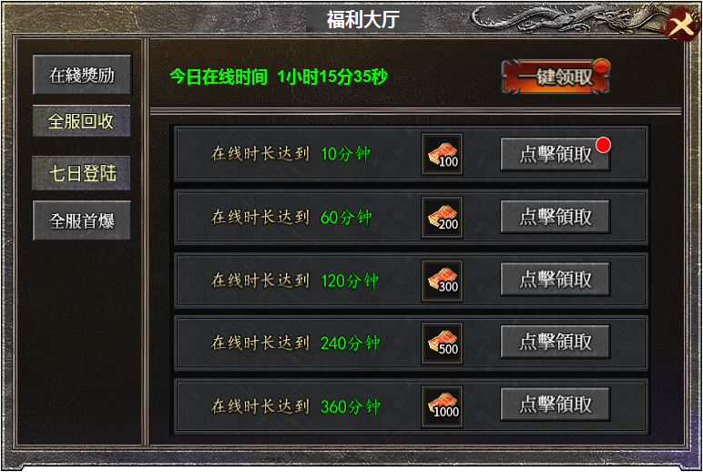
3
4

5
 |  | 1 | 标题栏 |  | 1 | 标题栏
 |  | 2 | 关闭按钮 |  | 2 | 关闭按钮
 |  | 3 | 页签栏 |  | 3 | 页签栏
 |  |  | ▶ | 页签有选中状态 |  | ▶ | 有选中状态，点击页签右侧展开详情，首次进入时，默认为第一个。
 |  | 4 | 一键领取按钮 |  |  | ▶ | 每层页签都有红点提醒
 |  | 5 | 详情栏 |  | 4 | 在线时间和一键领取
 |  |  | ▶ | 包含框体，领取和已领取按钮，道具icon的框体。 |  | ▶ | 此处时间显示为今日多时段累计登录时间。
 |  |  |  |  |  | ▶ | 一键领取，点击可领取全部奖励，没有奖励时点击没有效果。
 |  |  |  |  | 5 | 详情栏
 |  |  |  |  |  | ▶ | 包含在线时长累计，奖励道具icon和领取/已领取按钮。
 |  |  |  |  |  | ▶ | 领取后此条信息跳转到最后一栏。按钮显示已领取。
 |  |  |  |  |  | ▶ | 一键领取后，已领取的信息栏自动放在最后。

1
2
 | 装备首爆奖励界面

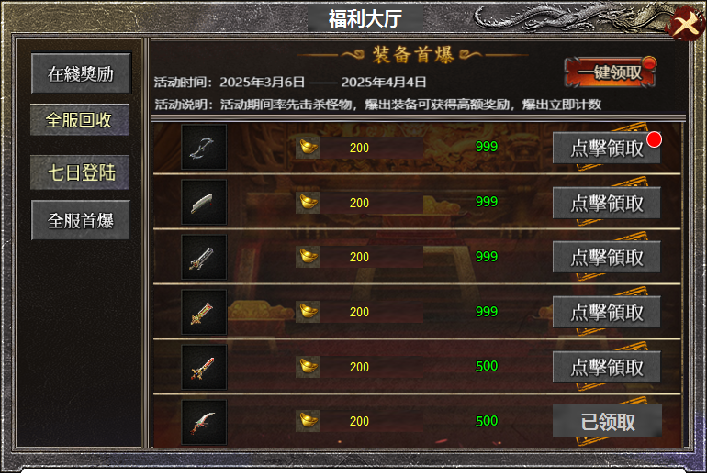
3
4
 |  | 1 | 标题栏 |  | 1 | 标题栏
 |  | 2 | 关闭按钮 |  | 2 | 关闭按钮
 |  | 3 | 页签栏 |  | 3 | 页签栏
5
 |  |  | ▶ | 页签有选中状态 |  | ▶ | 有选中状态，点击页签右侧展开详情，首次进入时，默认为第一个。
 |  | 4 | 一键领取按钮 |  |  | ▶ | 每层页签都有红点提醒
 |  |  | ▶ | 此处有背景图 | 4 | 活动时间和一键领取
 |  | 5 | 详情栏 |  |  | ▶ | 一键领取，点击可领取全部奖励，没有奖励时点击没有效果。
 |  |  | ▶ | 包含框体，领取和已领取按钮，道具icon的框体。
 |  |  | ▶ | 背景原画 | 5 | 详情栏
 |  |  |  |  |  | ▶ | 包含装备icon，首爆奖励道具显示，剩余名额，领取和已领取按钮
 |  |  |  |  |  | ▶ | 领取后此条信息跳转到最后一栏。按钮显示已领取。
 |  |  |  |  |  | ▶ | 一键领取后，已领取的信息栏自动放在最后。
 |  |  |  |  |  | ▶ | 全服玩家每领取一次后，名额减少，名额为零时 此条信息隐藏。

 | 全服回收界面

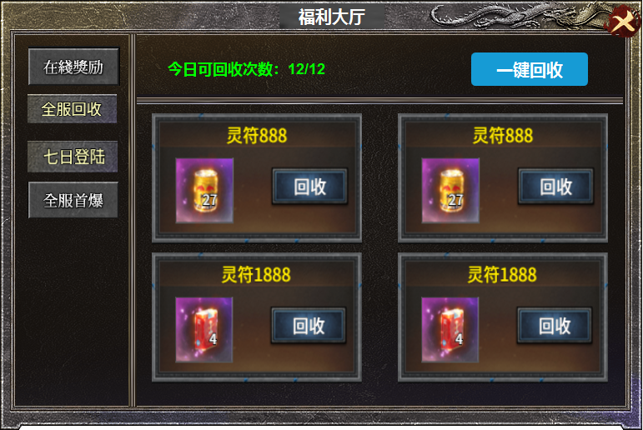
1
 |  | 1 | 背景图及按钮 |  | 1 | 每日回收次数显示。
 |  | 2 | 框体，按钮，道具icon小框体 |  |  | ▶ | 点击一键回收时，背包中回收价格高的优先扣除。
 |  |  |  |  |  | ▶ | 没有次数时，点击一键回收显示次数不足
 |  |  |  |  | 2 | 详情栏
 |  |  |  |  |  | ▶ | 显示回收价格，道具icon，回收按钮，次数不足时显示：次数不足
2

 | 七天登录奖励界面

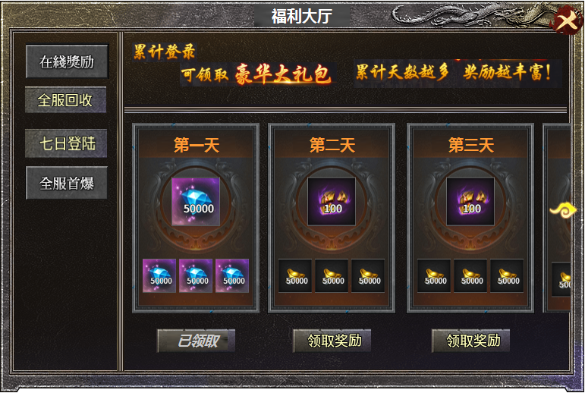
1
 |  | 1 | 背景及文字。 |  | 1 | 显示文字
 |  | 2 | 详情栏 |  | 2 | 详情栏
 |  |  | ▶ | 框体，道具icon小框体，领取/已领取按钮 |  | ▶ | 此区域可左右滑动，共计七天的奖励，领取后显示已领取
 |  |  | ▶ | 文字共计到第七天，可左右滑动显示的小箭头 |  | ▶ | 未达到条件时点击领取按钮，显示：请明天再来。
 |  |  |  |  |  | ▶ | 道具icon点击时可弹出详情。

2

